COTAÇÕES
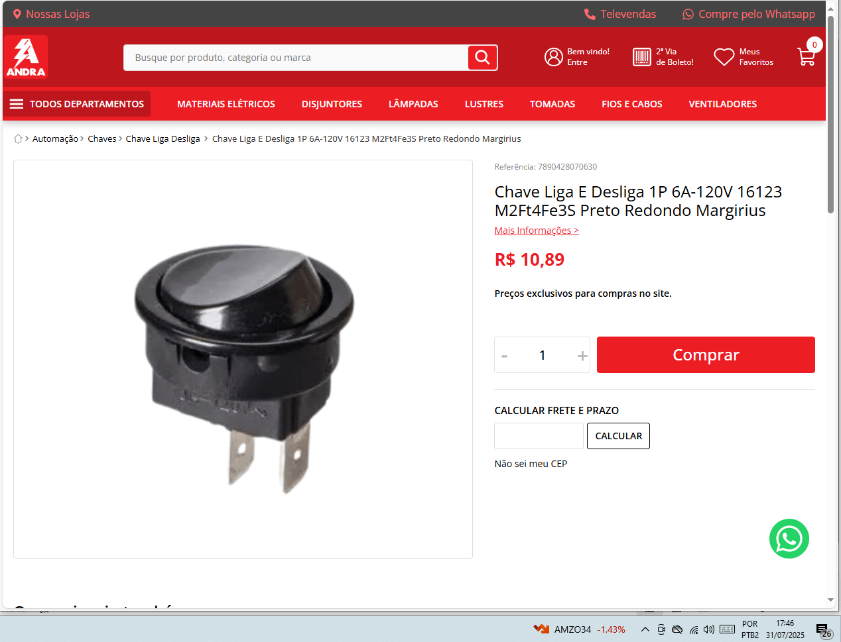
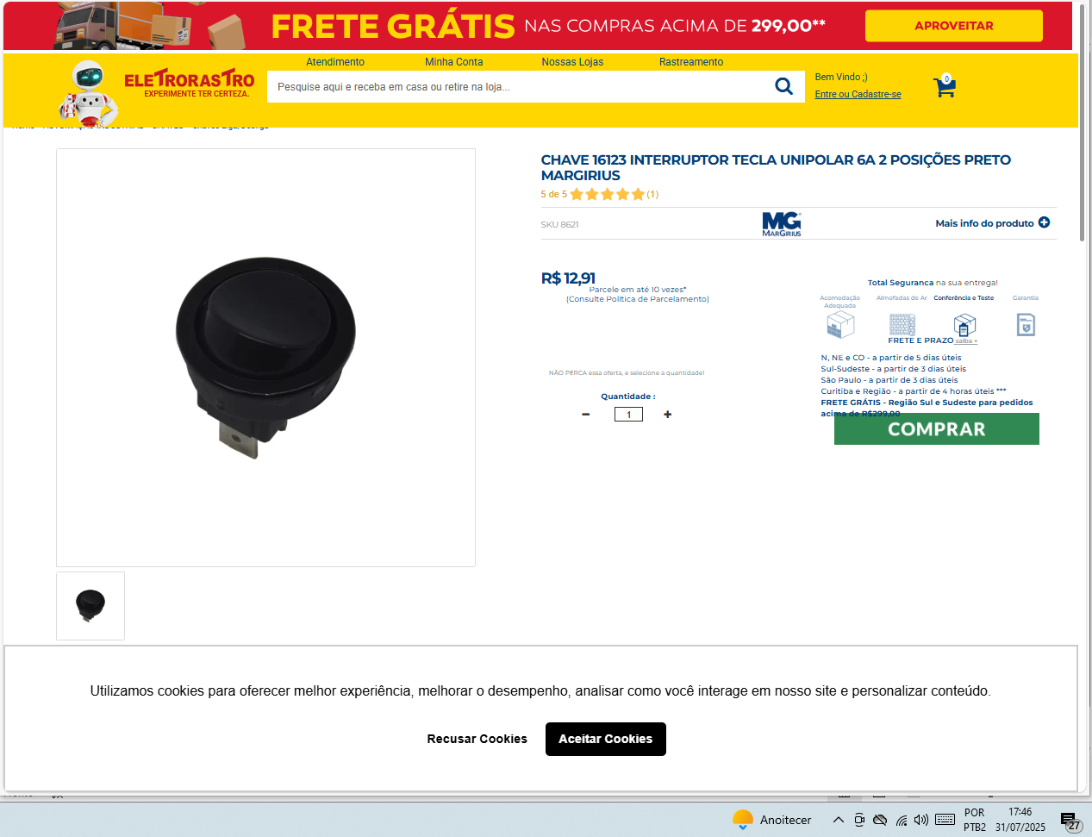
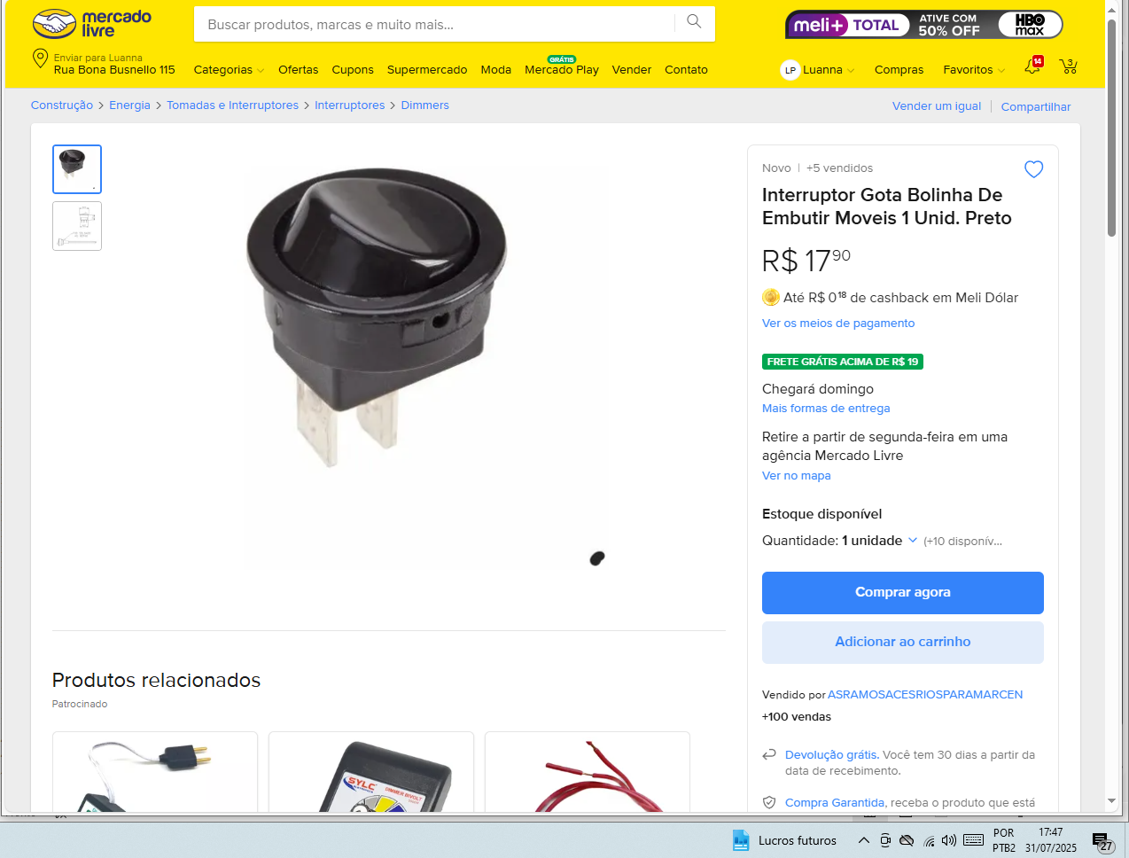
 |  |  |  | FORNECEDOR 1 | FORNECEDOR 2 | FORNECEDOR 3 | MENOR PREÇO R$
 |  | DATA DA COTAÇÃO |  | 2025-07-30 | 2025-07-30 | 2025-07-30
 |  | EMPRESA |  | ELETRORASTRO | ANDRA | A.S. RAMOS ACESSÓRIOS PARA MARCENARIA
 |  | CONTATO
 |  | TELEFONE / E-MAIL / SITE |  | ELETRORASTRO | Andra | AS Ramos
ITEM | DESCRIÇÃO DO INSUMO / SERVIÇO ESPECIALIZADO |  | UN | R$ UNITÁRIO | R$ UNITÁRIO | R$ UNITÁRIO
COT 001 | INTERRUPTOR GOTA |  | UND | R$ 12.91 | R$ 10.89 | R$ 17.90 | R$ 10.89

BDI
SECRETARIA DE ESTADO DAS CIDADES
DIRETORIA DE EDIFICAÇÕES



 |  | PRÓPRIO:
 |  | PRAZO DE OBRA: |  | DIAS CORRIDOS
 |  | COMPOSIÇÃO DE BDI PARA EDIFICAÇÕES DESONERADA |  |  |  |  | Vigência: 01/12/2015

CUSTO TOTAL DO SERVIÇO (R$): |  |  |  |  |  |  |  | R$-
ITEM | DISCRIMINAÇÃO | VALOR (R$) | TAXA (%) | OBSERVAÇÃO | SITUAÇÃO DO INTERVALO ADMISSIVEL | PARCELAS DO BDI (%)
 |  |  |  |  |  | 1 Quartil | Médio | 3 Quartil
1 | AC - ADMINISTRAÇÃO CENTRAL | R$- | 4.00% |  | OK | 3.00% | 4.00% | 5.50% | AC | ADMINISTRAÇÃO CENTRAL
2 | SG - SEGUROS + GARANTIA | R$- | 0.80% |  | OK | 0.80% | 0.80% | 1.00% | SG | SEGUROS + GARANTIA
3 | R - RISCOS | R$- | 1.27% |  | OK | 0.97% | 1.27% | 1.27% | R | RISCOS
4 | DF - DESPESAS FINANCEIRAS | R$- | 1.23% |  | OK | 0.59% | 1.23% | 1.39% | DF | DESPESAS FINANCEIRAS
5 | L - LUCRO BRUTO | R$- | 7.40% |  | OK | 6.16% | 7.40% | 8.96% | L | LUCRO BRUTO
6 | I - IMPOSTOS | R$- | 9.25% |  |  |  |  |  | I | IMPOSTOS
6.1 | PIS |  | 0.65%
6.2 | COFINS |  | 3.00%
6.3 | ISS (CONFORME LEGISLAÇÃO MUNICIPAL) |  | 2.00%
6.4 | CONTRIB.PREV. SOBRE REC. BRUTA - CPRB |  | 3.60%
TOTAL DO BDI (R$) |  | R$- |  |  | Parâmetros do Acórdão 2.622/2013 - Plenário
PREÇO DE VENDA (R$) |  | R$- |  |  | Sem CPRB | 20.34% | 22.12% | 25.00%
BDI (%) |  |  | 27.07% | OK | Com CPRB | 24.83% | 26.68% | 29.67%

 |  |  |  |  | Equação Acordão TCU 2.622/2013 - Plenário

Onde:
AC: taxa de administração central;
S: taxa de seguros;
G: taxa de garantias;
R: taxa de riscos;
DF: taxa de despesas financeiras;
L: taxa de lucro/remuneração;
I: taxa de incidência de impostos (PIS, COFINS, ISS, CPRB).

 |  |  |  |  | Responsável Técnico
 |  |  |  |  | Carimbo e Assinatura

